Presupuesto
 | Cost Category / Beneficiary |  |  |  | Total | v2.4 | PROYECTO VIABLE
 | A. Personnel costs | Staff |  |  | 0.00 |  |  |  |  | Recursos Liberados
 |  | Hired Personnel |  |  | 0.00 |  |  |  | 0.00 | Staff
 | Total Personnel costs |  |  |  | 0.00 |  |  |  | 0.00 | Costes Indirectos
 | B. Subcontracting cost (no indirect costs) |  |  |  | 0.00
 | C. Purchase costs | C1. Travel and subsistence |  |  | 0.00 |  |  |  | 0.00 | TOTAL DISPONIBLE (para compensar)
 |  | C2. Equipment incl. major equipment |  |  | 0.00
 |  | C3 Other goods, works and services | Consumables incl. Fieldwork and animal costs |  | 0.00 |  |  |  | 0.00 | GASTOS (que hay que compensar)
 |  |  | Publications (including Open Access fees) and dissemination |  | 0.00 |  |  |  | 0.00 | Equipamiento no eleg.
 |  |  | Other additional direct costs |  | 0.00 |  |  |  | 0.00 | 5% Retención FGUCM
 |  |  | C3. Total other goods, works and services |  | 0.00 |  |  |  | 0.00 | Retención UCM
 | Total Purchase costs (C1 + C2 +C3) |  |  |  | 0.00
 | D. Internally invoiced goods and services (no indirect costs) |  |  |  | 0.00
 | E. Indirect costs (=25% * (A+C1+C2+C3)) |  |  |  | 0.00
 | Total eligible costs (A + B + C+ D + E) |  |  |  | 0.00
 | Requested EU contribution |  |  |  | 0.00

 | TOTAL Direct costs |  |  | 0.00

PRESUPUESTO DEL PROYECTO

 |  | PERSONNEL |  | Rellenar celdas en : | Amarillo

 |  | STAFF: description or Name |  | Categoría | PM rate | # PMs | Costs
 |  | Name of IP |  | Catedrático de Universidad | 5,750.00
 |  | Senior Staff 2 |  | Titular de Universidad | 4,300.00
 |  | Senior Staff 3 |  | Profesor Contratado Doctor | 4,150.00

 |  | STAFF - TOTAL |  |  |  | 0.00 | 0.00
 |  | Hired personnel: description or Name |  | Categoría | PM rate | # PMs | Costs | Coste mínimo | Coste máximo | Requisitos grupo retributivo

 |  | Hired Personnel - TOTAL |  |  |  | 0.00 | 0.00
 |  | TOTAL PERSONNEL COST |  |  |  |  | 0.00

 |  |  |  |  |  |  | Coste medio persona-mes: |  | - €

 |  | Subcontracting costs |  | Cost
 |  | Subcontracting costs

 |  | TOTAL OTHER COST |  | 0.00

 |  | Travel costs |  | Cost

 |  | TOTAL TRAVEL COST |  | 0.00

 |  | Equipment

 |  | Description |  | Adquisition value | Tipo equipo | Depretation months | # months of use | Eligible cost

 |  | TOTAL |  | 0.00 |  |  |  | 0.00
 |  |  |  |  |  |  | non eligible | 0.00

 |  | Notas:
 |  | * | Si el equipo supera los 15.000,00 € hay que sacarlo a concurso público ==> esto supone un retraso de unos 6 meses
 |  | * | Para el resto de equipos, suponer un retraso en la compra de unos 4 meses

 |  | Consumable costs |  | Cost

 |  | TOTAL CONSUMABLES COST |  | 0.00

 |  | Publications costs |  | Cost |  | Coste unitario | # publicaciones | Coste TOTAL
 |  |  |  |  |  |  |  | 0
 |  |  |  |  |  |  |  | 0
 |  |  |  |  |  |  |  | 0
 |  |  |  |  |  | TOTAL | 0 | 0

 |  | TOTAL PUBLICATIONS COST |  | 0.00
Coste de auditar el proyecto (obligatorio a partir de los 430.000,00 € de coste total).

 |  | OTHER costs |  | Cost

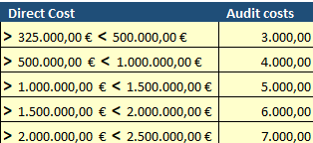

 |  | TOTAL OTHER COST |  | 0.00

 |  | Internally invoiced goods and services |  | Cost

 |  | TOTAL OTHER COST |  | 0.00

Instrucciones
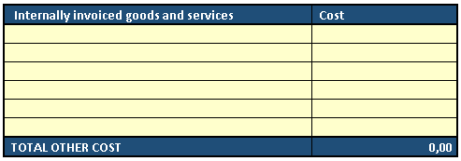
NOTA: Los profesores asociados no pueden participar en proyectos de investigación porque sólo tienen carga lectiva (por contrato)
1.- Rellenar los datos del Personal propio de la UCM (PDI)

Descripción
(opcional)
Seleccionar
la Categoría
Estimación de coste por PM
Dedicación
(Personas/Mes)
Ejemplo: Carga de trabajo de 2 años al 25% de dedicación:
2 años x 12 meses x 0,25 = 6 PMs

2.- Rellenar los datos del personal contratado con cargo al proyecto

Según la tabla de categoría de contratación con cargo a proyecto (Disposición Reguladora publicada en el BOUC núm. 1 de enero de 20216

OJO: no puede superar los límites

EJEMPLO:
Jornada completa (37,5 horas/semana) => 1 PM cada mes de contrato
Descripción
(opcional)
Seleccionar
la Categoría
Rellenar Coste/mes.
Dedicación
(Personas/Mes)

3.- Rellenar presupuesto para subcontracting

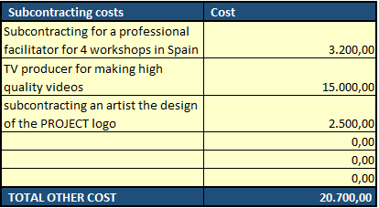

EJEMPLOS

OJO: El diseño/mantenimiento de una web para el proyecto no se considera subcontracting en HORIZONTE EUROPA.
Incluir este coste como "other"

4.- Rellenar presupuesto para viajes

EJEMPLO:
Gastos para diseminación de resultados del proyecto
Celebración de Workshops
etc

5.- Rellenar presupuesto para equipos

OJO: los ordenadores personales no son costes elegibles.
Su compra se financiará con cargo a los costes indirectos del proyecto

Coste no elegible:
sólo los costes de amortización son elegibles
el resto se financiará con los costes indirectos del proyecto

Descripción
(opcional)
Coste del equipo
(sin IVA)
Seleccionar
tipo equipo
Rellenar meses
OJO: no puede superar los límites

6.- Rellenar presupuesto para consumibles

OJO: consumibles de oficina (toners, hojas, etc) no son elegibles. La Comisión los considera costes indirectos

7.- Rellenar presupuesto para publicaciones

EJEMPLO:
20 publicaciones, a 1500 € ==> 30.000
ó se puede hacer un presupuesto más detallado

8.- Rellenar presupuesto para otros gastos

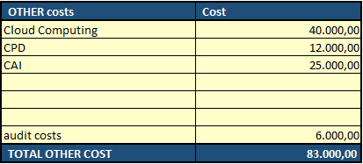

9.- Rellenar presupuesto para CAIs

